Cuautla
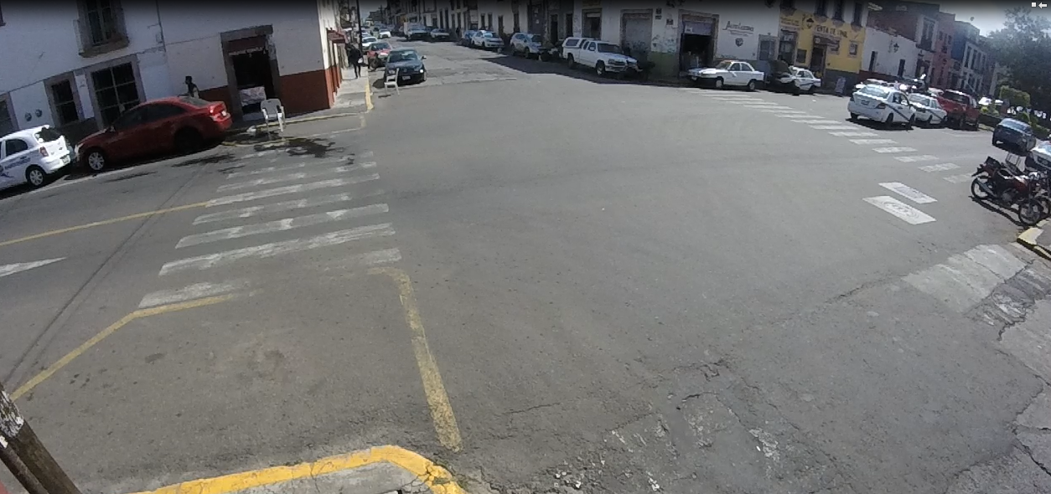
SBL
María Fernanda Zarco Mejía

SBS
SBR
WBS

WBL

EBS

EBR
NBR

NBL

 |  | Corregidora
 |  | Hora |  | Motocicleta | Ap | Ac | B2 | B3 | C2 | C3 | T2-S1 | T3-S2 | T3-S3 | T2-S1-R2 | SUMA | TOTAL HORA | PEATONES
 | NBL | 13:00:00 | 13:15:00 | 2 | 2 | 6 |  |  |  |  |  |  |  |  | 10 | 33 | 6
 |  | 13:15:00 | 13:30:00 | 1 | 1 | 5 |  |  | 1 |  |  |  |  |  | 8
 |  | 13:30:00 | 13:45:00 | 1 |  | 3 |  |  |  |  |  |  |  |  | 4
 |  | 13:45:00 | 14:00:00 | 3 | 2 | 6 |  |  |  |  |  |  |  |  | 11
 | NBR | 13:00:00 | 13:15:00 | 2 |  | 5 |  |  |  |  |  |  |  |  | 7 | 34
 |  | 13:15:00 | 13:30:00 | 1 | 1 | 5 |  |  |  |  |  |  |  |  | 7
 |  | 13:30:00 | 13:45:00 | 1 | 1 | 8 |  |  |  |  |  |  |  |  | 10
 |  | 13:45:00 | 14:00:00 | 2 | 2 | 6 |  |  |  |  |  |  |  |  | 10
 | SBS | 13:00:00 | 13:15:00 | 10 | 10 | 40 | 3 |  |  |  |  |  |  |  | 63 | 290
 |  | 13:15:00 | 13:30:00 | 10 | 9 | 37 | 3 |  | 1 |  |  |  |  |  | 60
 |  | 13:30:00 | 13:45:00 | 13 | 11 | 54 | 2 |  |  |  |  |  |  |  | 80
 |  | 13:45:00 | 14:00:00 | 12 | 13 | 59 | 3 |  |  |  |  |  |  |  | 87
 | SBL | 13:00:00 | 13:15:00 | 4 | 4 | 15 | 2 |  |  |  |  |  |  |  | 25 | 121
 |  | 13:15:00 | 13:30:00 | 8 | 2 | 17 | 1 |  | 3 |  |  |  |  |  | 31
 |  | 13:30:00 | 13:45:00 | 5 | 7 | 19 |  |  | 1 |  |  |  |  |  | 32
 |  | 13:45:00 | 14:00:00 | 7 | 5 | 21 |  |  |  |  |  |  |  |  | 33
 | SBR | 13:00:00 | 13:15:00 | 4 |  | 18 | 1 |  |  |  |  |  |  |  | 23 | 108
 |  | 13:15:00 | 13:30:00 | 2 | 2 | 19 | 2 |  |  |  |  |  |  |  | 25
 |  | 13:30:00 | 13:45:00 | 7 | 6 | 15 | 2 |  |  |  |  |  |  |  | 30
 |  | 13:45:00 | 14:00:00 | 2 | 7 | 21 |  |  |  |  |  |  |  |  | 30
 | EBS | 13:00:00 | 13:15:00 | 19 | 4 | 82 |  |  | 3 |  |  |  |  |  | 108 | 427
 |  | 13:15:00 | 13:30:00 | 25 | 14 | 70 |  |  | 1 |  |  |  |  |  | 110
 |  | 13:30:00 | 13:45:00 | 16 | 8 | 79 |  |  |  |  |  |  |  |  | 103
 |  | 13:45:00 | 14:00:00 | 14 | 7 | 85 |  |  |  |  |  |  |  |  | 106
 | EBR | 13:00:00 | 13:15:00 | 2 | 2 | 9 |  |  |  |  |  |  |  |  | 13 | 80
 |  | 13:15:00 | 13:30:00 | 1 | 1 | 25 |  |  |  |  |  |  |  |  | 27
 |  | 13:30:00 | 13:45:00 |  | 2 | 10 |  |  |  |  |  |  |  |  | 12
 |  | 13:45:00 | 14:00:00 | 4 | 5 | 19 |  |  |  |  |  |  |  |  | 28
 | WBS | 13:00:00 | 13:15:00 | 25 | 8 | 86 |  | 1 |  |  |  |  |  |  | 120 | 450
 |  | 13:15:00 | 13:30:00 | 17 | 12 | 68 |  |  | 5 |  |  |  |  |  | 102
 |  | 13:30:00 | 13:45:00 | 12 | 9 | 77 |  |  |  | 1 |  |  |  |  | 99
 |  | 13:45:00 | 14:00:00 | 21 | 17 | 91 |  |  |  |  |  |  |  |  | 129
 | WBL | 13:00:00 | 13:15:00 | 8 | 1 | 21 |  |  |  |  |  |  |  |  | 30 | 151
 |  | 13:15:00 | 13:30:00 | 6 | 4 | 21 |  |  | 1 |  |  |  |  |  | 32
 |  | 13:30:00 | 13:45:00 | 5 | 7 | 24 |  |  |  |  |  |  |  |  | 36
 |  | 13:45:00 | 14:00:00 | 11 | 13 | 28 |  |  |  | 1 |  |  |  |  | 53
 |  | Suma |  | 283 | 199 | 1174 | 19 | 1 | 16 | 2 | 0 | 0 | 0 | 0 | 1694 | 1694 | 6
 |  | Porcentaje |  | 17% | 12% | 69% | 1% | 0% | 1% | 0% | 0% | 0% | 0% | 0% | 100% | 100%
 |  |  |  |  |  |  |  |  |  |  |  |  | Tránsito por hora |  |  | 119
 |  |  |  |  |  |  |  |  |  |  |  |  | Tránsito por dia |  |  | 1428

